Sheet1
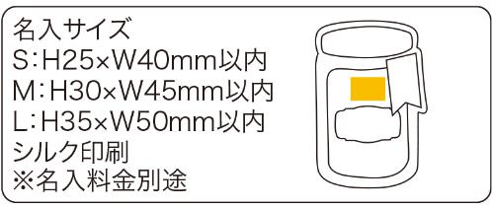
提 案 書

キャニスタージッパーバッグ（SMLセット） |  | 参考上代 | ¥210 | 販売価格
 |  | （税別） |  | （税別）
【JAN】 | 4562121886032
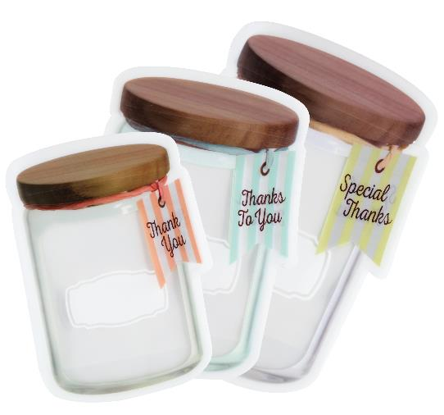 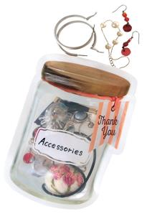 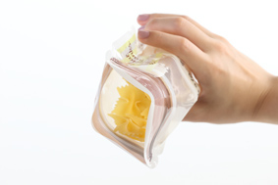 |  |  | 【商品番号】 7016 【本体サイズ】 S：160×115×45㎜ M：185×130×60㎜ L：215×145×70㎜・19ｇ 【パッケージサイズ】 228×170×4㎜・32ｇ 【個装形態】 ポリ袋入 【材質】 PET・ポリエチレン 【入数】 300 【セット内容】 SML各１枚 【商品説明】 キャニスターのプリントが入ったジッパー付の保存袋。 【備考】 容量：Ｓ/250ml Ｍ/400ml L/650ml 【生産国】 中国

